Ejer Cuestionario
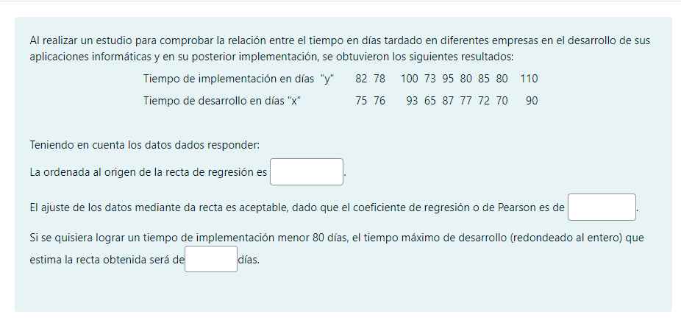
 |  |  |  | X | Y
 |  |  |  | 75 | 82
 |  |  |  | 76 | 78
 |  |  |  | 93 | 100
 |  |  |  | 65 | 73
 |  |  |  | 87 | 95
 |  |  |  | 77 | 80
 |  |  |  | 72 | 85
 |  |  |  | 70 | 80
 |  |  |  | 90 | 110

$$\overline{x}$$
$$\overline{y}$$
GRAFICO
 | Y
75 | 82
76 | 78
93 | 100
65 | 73
87 | 95
77 | 80
72 | 85
70 | 80
90 | 110
$$σ_{x}$$
Media X | 78.333
Media Y | 87.000
 | POBLACIONAL | MUESTRAL
$$σ_{y}$$
Desvio X | 9.018 | 9.566
$$v_{\left(x\right)}$$
Desvio Y | 11.382 | 12.073
$$v_{\left(y\right)}$$
Varianza X | 81.333 | 91.500
$$σ_{xy}$$
Varianza Y | 129.556 | 145.750
$$σ_{xy}={\left(Σx_{i}⋅y_{i}\right)}/n−\overline{x}⋅\overline{y}$$
Covarianza XY | 92.556 | 104.125

$$b=\frac{σ_{xy}}{v_{\left(x\right)}}$$
 | 1.138 | 1.138

$$a=\overline{y}−b\overline{x}$$
 | -2.142 | -2.142
$$\overline{y}=b\overline{x}+a$$
 | 87.000 | 87.000

$$r=\frac{σ_{xy}}{σ_{x}⋅σ_{y}}$$
 | 0.902 | 0.902 | Coeficiente de correlacion

$$r^{2}$$
 | 0.813 | 81.30% | Coeficiente de determinacion

Reg. Lineal 5
GRAFICO
$$\overline{x}$$
$$\overline{y}$$
$$σ_{x}$$
Media X | 3.200 |  |  | X | Y
Media Y | 7.000 |  |  | 3 | 7
 | POBLACIONAL | MUESTRAL |  | 1 | 3
$$σ_{y}$$
Desvio X | 1.327 | 1.483 |  | 4 | 8
$$v_{\left(x\right)}$$
Desvio Y | 2.608 | 2.915 |  | 3 | 6
$$v_{\left(y\right)}$$
Varianza X | 1.760 | 2.200 |  | 5 | 11
$$σ_{xy}$$
Varianza Y | 6.800 | 8.500
$$σ_{xy}={\left(Σx_{i}⋅y_{i}\right)}/n−\overline{x}⋅\overline{y}$$
Covarianza XY | 3.400 | 4.250

$$b=\frac{σ_{xy}}{v_{\left(x\right)}}$$
 | 1.932 | 1.932

$$a=\overline{y}−b\overline{x}$$
 | 0.818 | 0.818
$$\overline{y}=b\overline{x}+a$$
 | 7.000 | 7.000

$$r=\frac{σ_{xy}}{σ_{x}⋅σ_{y}}$$
 | 0.983 | 0.983 | Coeficiente de correlacion

$$r^{2}$$
 | 0.966 | 96.59% | Coeficiente de determinacion

Reg, Lineal 10
$$\overline{x}$$
GRAFICO
$$\overline{y}$$
$$σ_{x}$$
Media X | 6.300 |  |  | X | Y
Media Y | 3.500 |  |  | 4 | 2
 | POBLACIONAL | MUESTRAL |  | 8 | 5
$$σ_{y}$$
Desvio X | 2.648 | 2.791 |  | 2 | 1
$$v_{\left(x\right)}$$
Desvio Y | 1.500 | 1.581 |  | 5 | 4
$$v_{\left(y\right)}$$
Varianza X | 7.010 | 7.789 |  | 6 | 3
$$σ_{xy}$$
Varianza Y | 2.250 | 2.500 |  | 3 | 2
$$σ_{xy}={\left(Σx_{i}⋅y_{i}\right)}/n−\overline{x}⋅\overline{y}$$
Covarianza XY | 3.650 | 4.056 |  | 10 | 5
 |  |  |  | 10 | 6
$$b=\frac{σ_{xy}}{v_{\left(x\right)}}$$
 | 0.521 | 0.521 |  | 7 | 3
 |  |  |  | 8 | 4
$$a=\overline{y}−b\overline{x}$$
 | 0.220 | 0.220
$$\overline{y}=b\overline{x}+a$$
 | 3.500 | 3.500

$$r=\frac{σ_{xy}}{σ_{x}⋅σ_{y}}$$
 | 0.919 | 0.919 | Coeficiente de correlacion

$$r^{2}$$
 | 0.845 | 84.47% | Coeficiente de determinacion

Reg, Lineal 15
$$\overline{x}$$
$$\overline{y}$$
GRAFICO
$$σ_{x}$$
Media X | 6.533 |  |  | X | Y
Media Y | 3.400 |  |  | 4 | 2
 | POBLACIONAL | MUESTRAL |  | 8 | 5
$$σ_{y}$$
Desvio X | 2.655 | 2.748 |  | 2 | 1
$$v_{\left(x\right)}$$
Desvio Y | 1.451 | 1.502 |  | 5 | 4
$$v_{\left(y\right)}$$
Varianza X | 7.049 | 7.552 |  | 6 | 3
$$σ_{xy}$$
Varianza Y | 2.107 | 2.257 |  | 3 | 2
$$σ_{xy}={\left(Σx_{i}⋅y_{i}\right)}/n−\overline{x}⋅\overline{y}$$
Covarianza XY | 3.520 | 3.771 |  | 10 | 5
 |  |  |  | 10 | 6
$$b=\frac{σ_{xy}}{v_{\left(x\right)}}$$
 | 0.499 | 0.499 |  | 7 | 3
 |  |  |  | 8 | 4
$$a=\overline{y}−b\overline{x}$$
 |  |  |  | 7 | 3
 | 0.137 | 0.137 |  | 3 | 1
$$\overline{y}=b\overline{x}+a$$
 |  |  |  | 8 | 4
 | 3.400 | 3.400 |  | 6 | 3
 |  |  |  | 11 | 5
$$r=\frac{σ_{xy}}{σ_{x}⋅σ_{y}}$$
 | 0.913 | 0.913 | Coeficiente de correlacion

$$r^{2}$$
 | 0.834 | 83.44% | Coeficiente de determinacion

